Step1-use-Planyway
 | > Sử dụng extension Planyway để kiểm tra tổng quan task cá nhân

1 | Cài đặt Planyway từ Chrome Store, thực hiện theo các bước bên dưới:

 | 1.1. Truy cập link https://chrome.google.com/webstore
 | 1.2. Nhập từ khóa "Planyway"

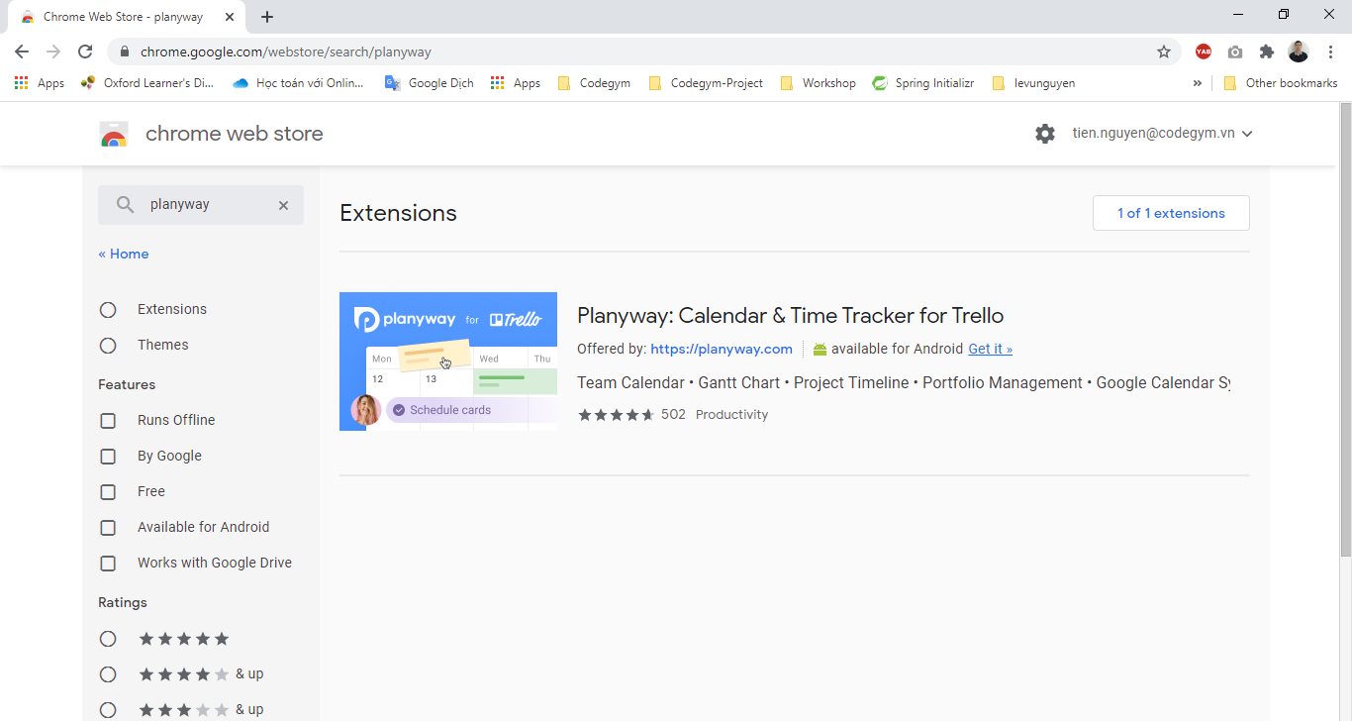

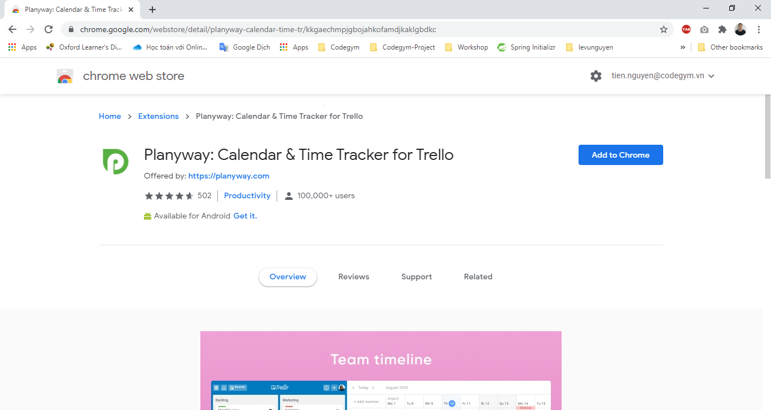

 | 1.3. Sau khi cài đặt thì Planyway yêu cầu kết nối với Trello của bạn -> Click button "Connect with Trello" -> Allow

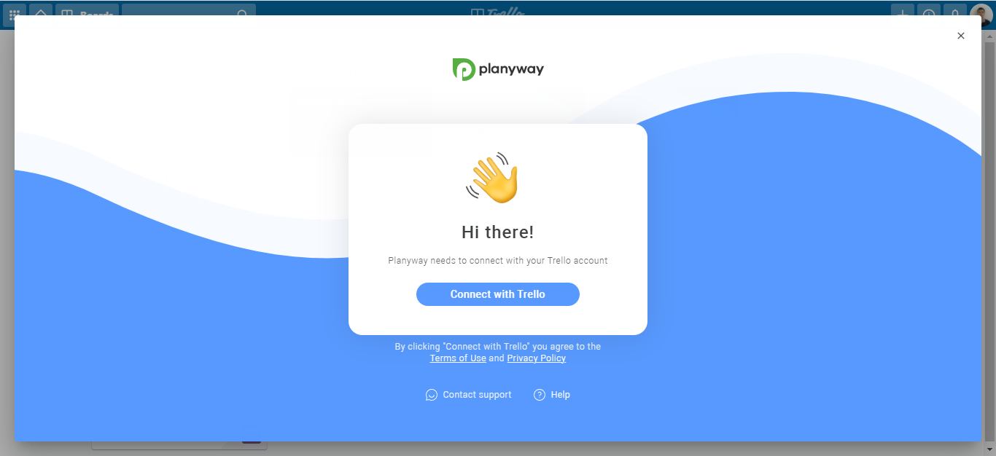

 | 1.4. Hoàn thành

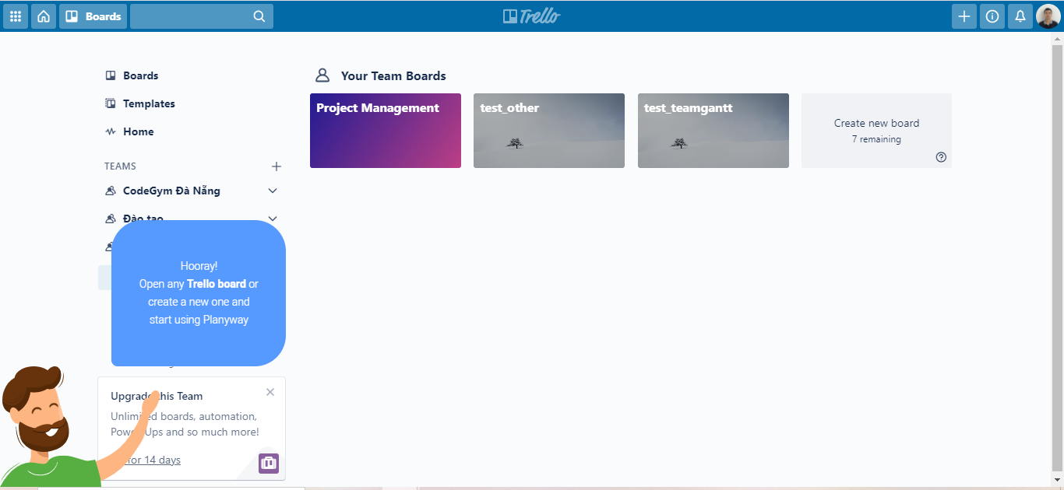

2 | Truy cập vào Project Board bất kì ở Trello để xem tổng quan task của các học viên

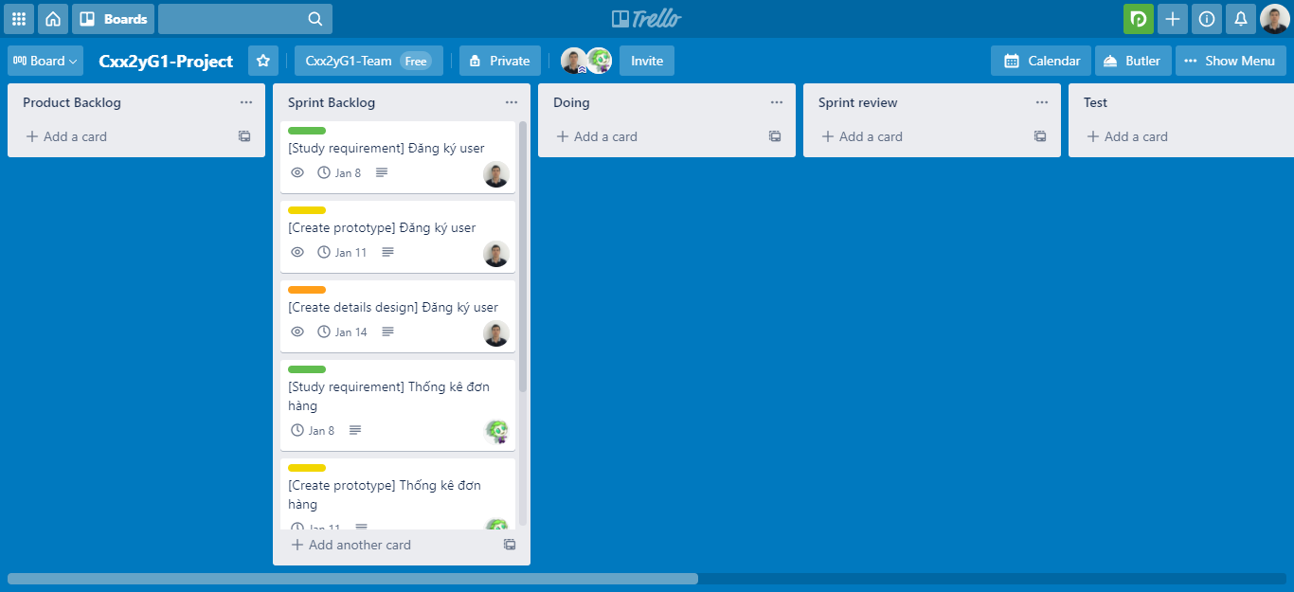

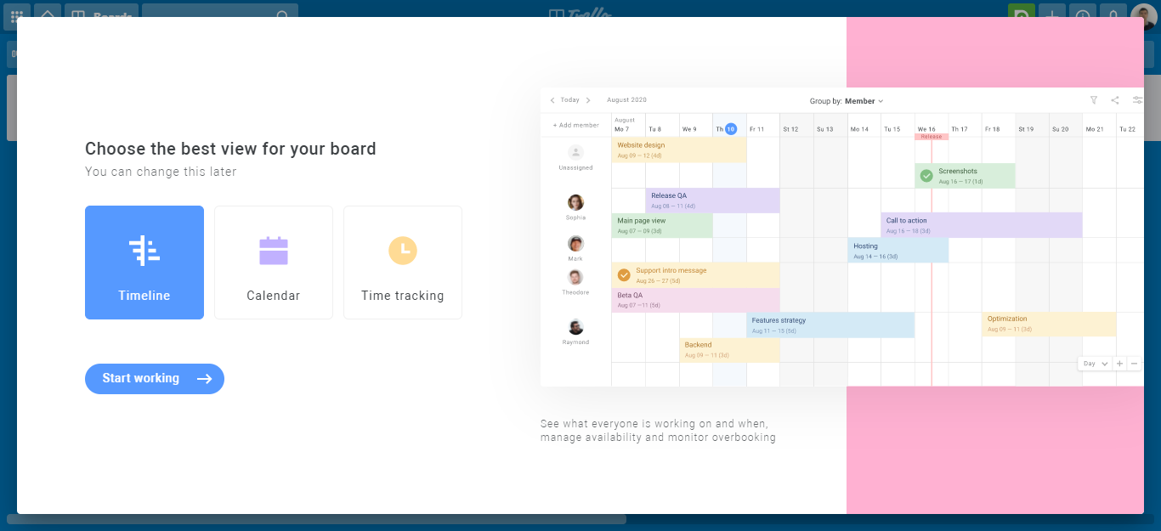

 | Chú thích:
 | 1. Setting Group by theo từng member
 | 2. Show thêm thông tin về Date and time
 | 3. Sơ đồ timeline của bạn

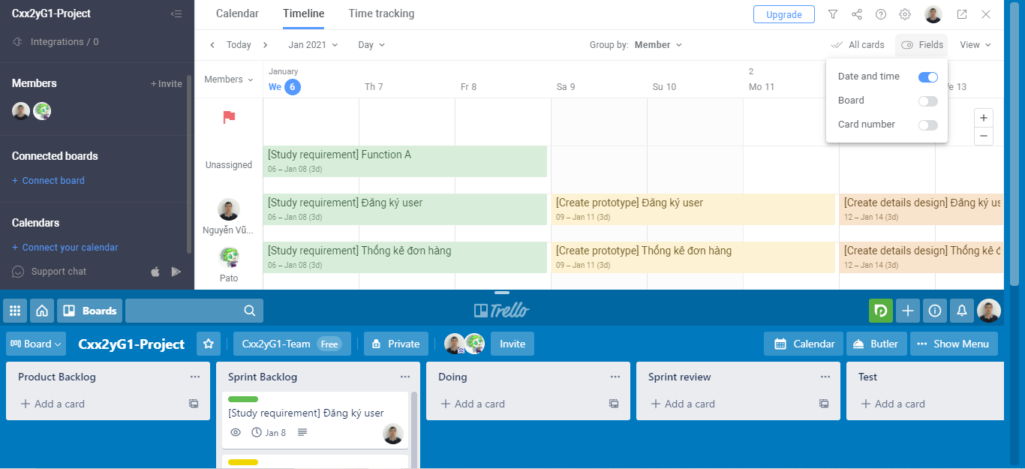
1

2

3

Step2-filter-task
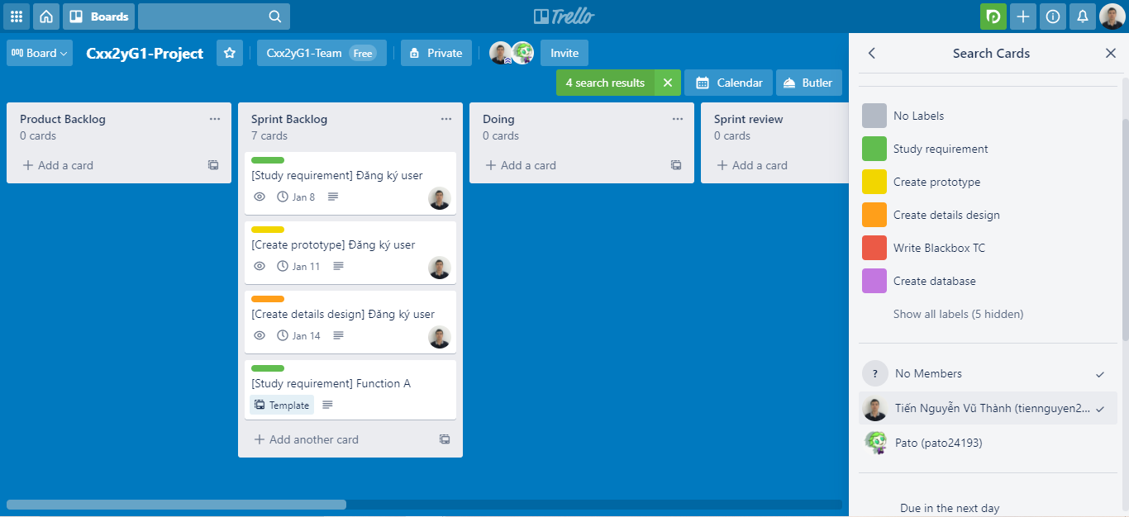
 | > Để dễ quản lý task của mỗi cá nhân.
 | > Để tránh sửa đổi nhầm task của các thành viên khác.

1 | Chọn "Menu"



2 | Chọn "Search Cards"

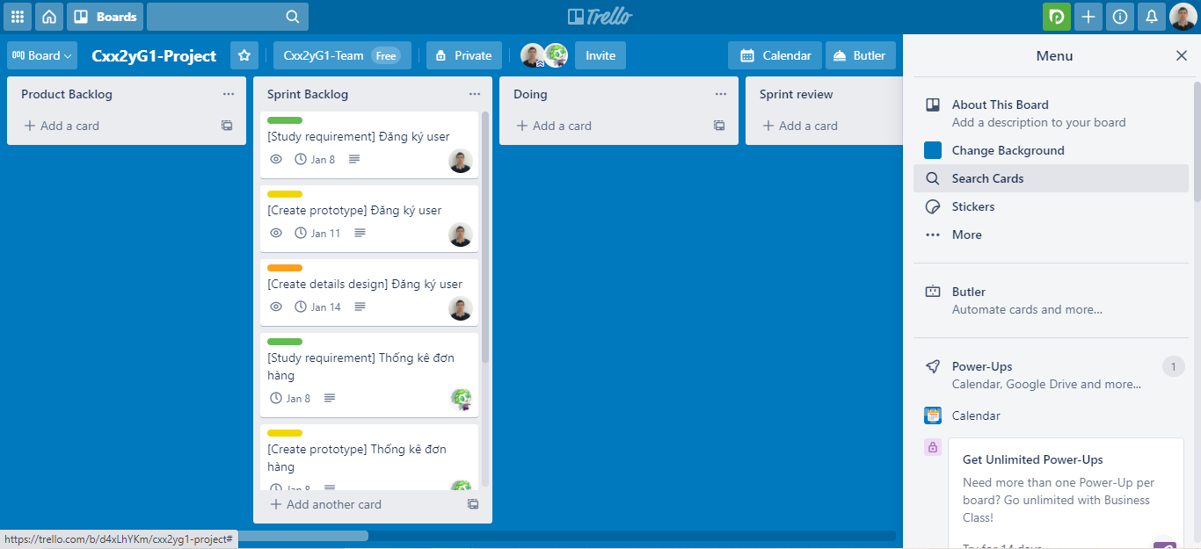

3 | Tick chọn "No Member" và "[Tài khoản của bạn]"

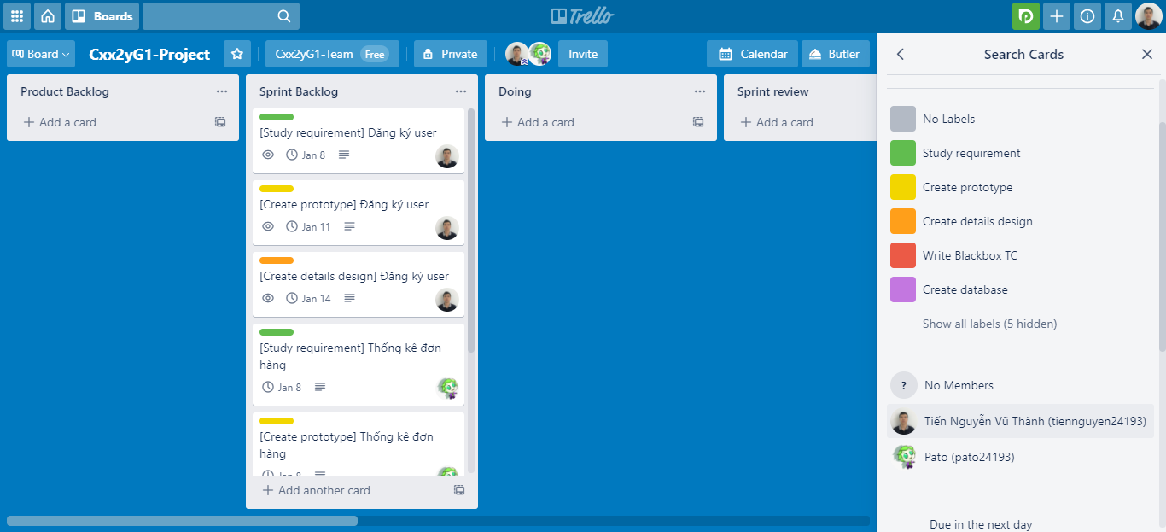

4 | Kết quả

Step3-create-task
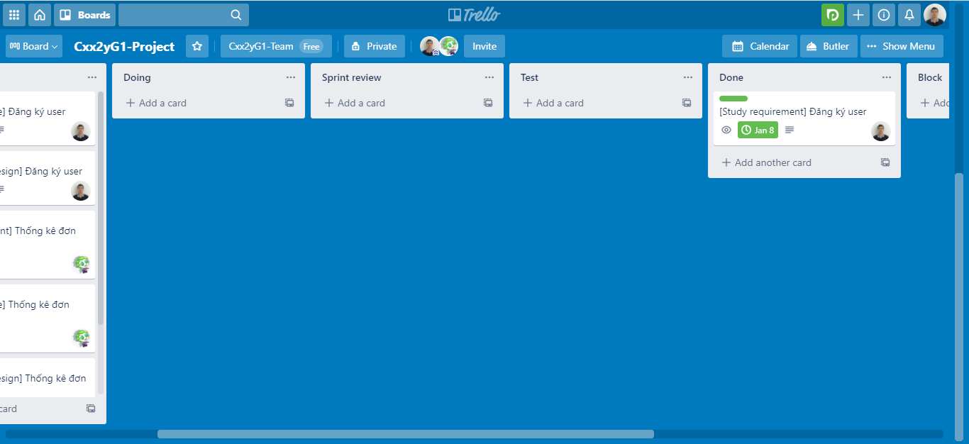
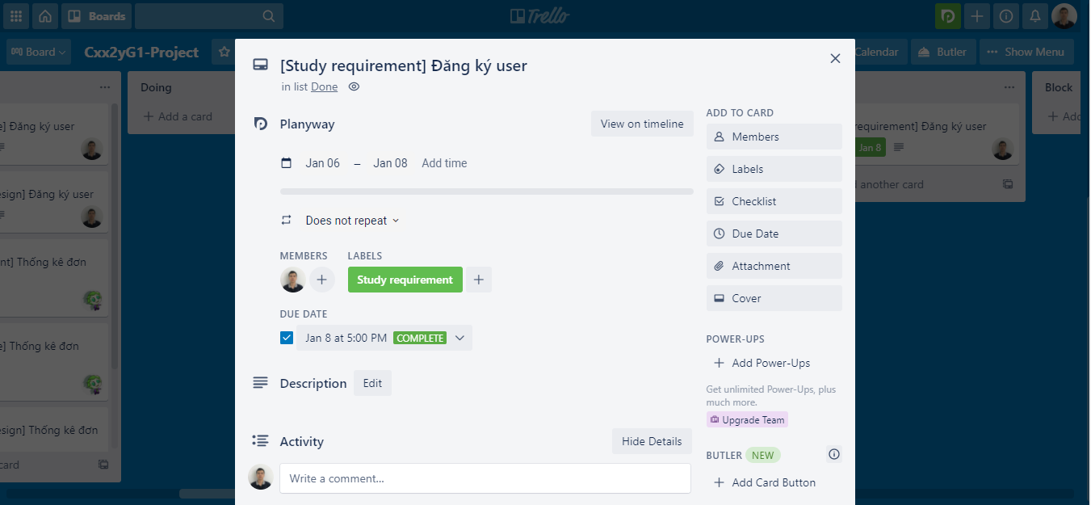
1 | Tạo task bằng cách copy từ template:

 | 1.1. Click chuột phải vào task có chữ Template > Copy

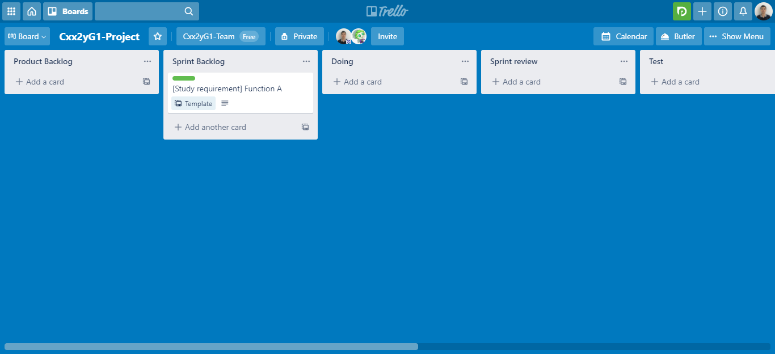

 | 1.2. Đặt lại tên cho đúng với task của mình ở Project Plan

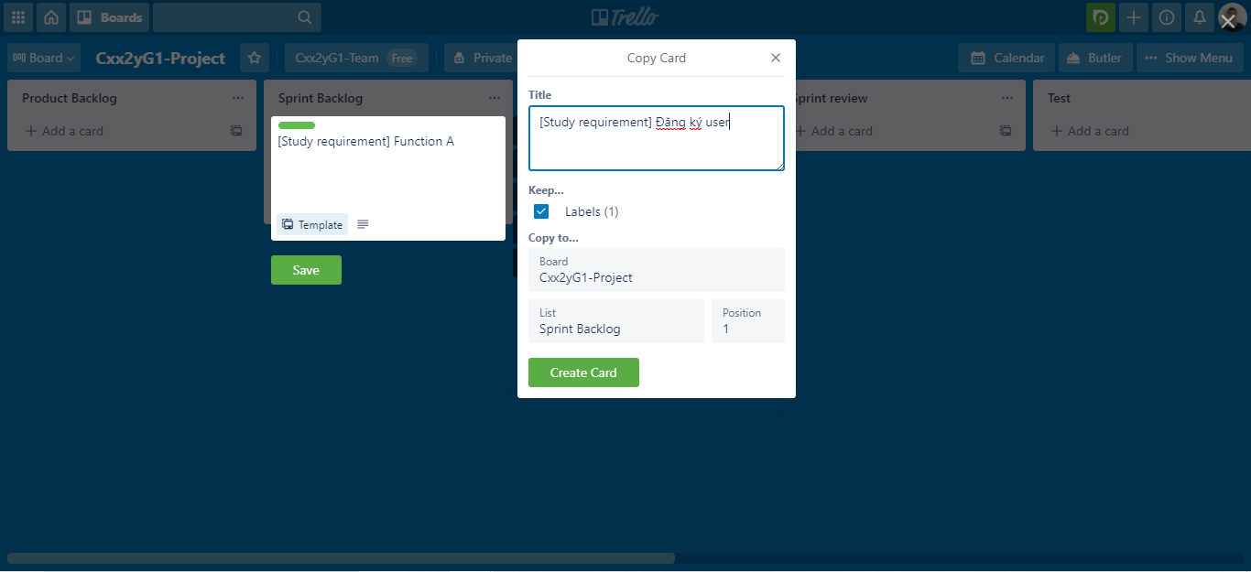

2 | Cập nhật task để mapping với file Project Plan > click vào task vừa tạo

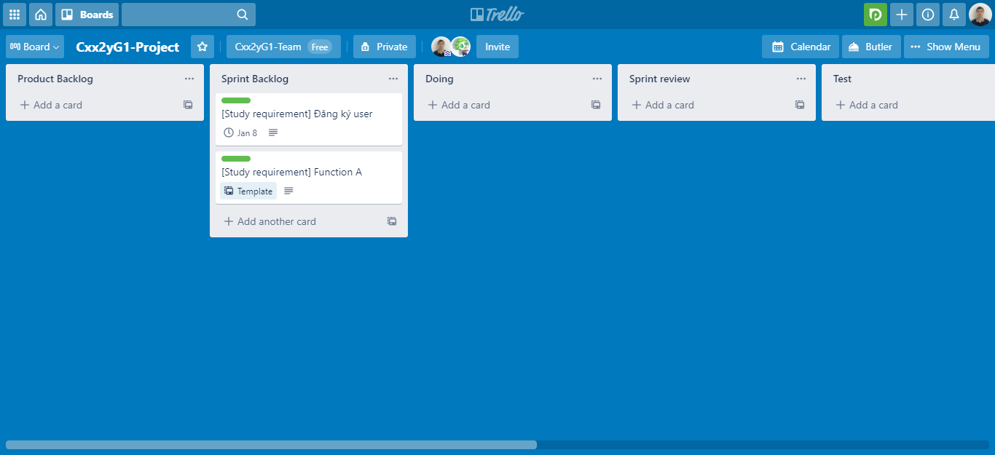

 | Chú thích:
 | 1. Setting Start date - End date
 | 2. Vì đây là task của mình, nên bạn cần join vào để đánh dấu chủ quyền
 | 3. Chọn lại color cho đúng với yêu cầu task
 | 4. Phân rã task thành các task con nhờ vào Checklist (phần này có thể bổ sung sau)

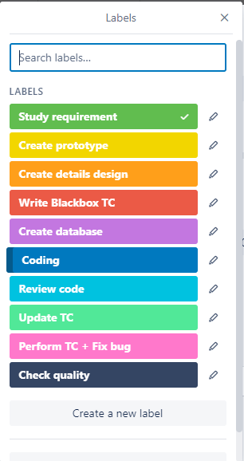
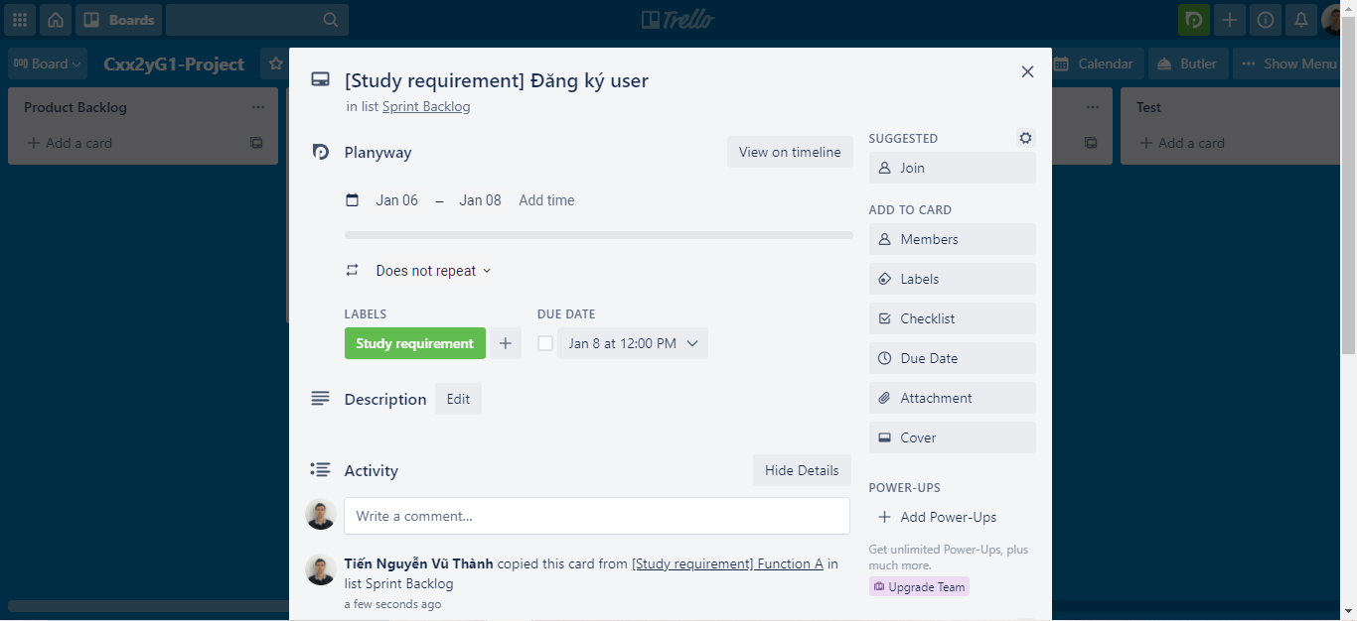

2
1

3
4

3 | Kết quả (thực hiện tương tự để tạo những task còn lại)

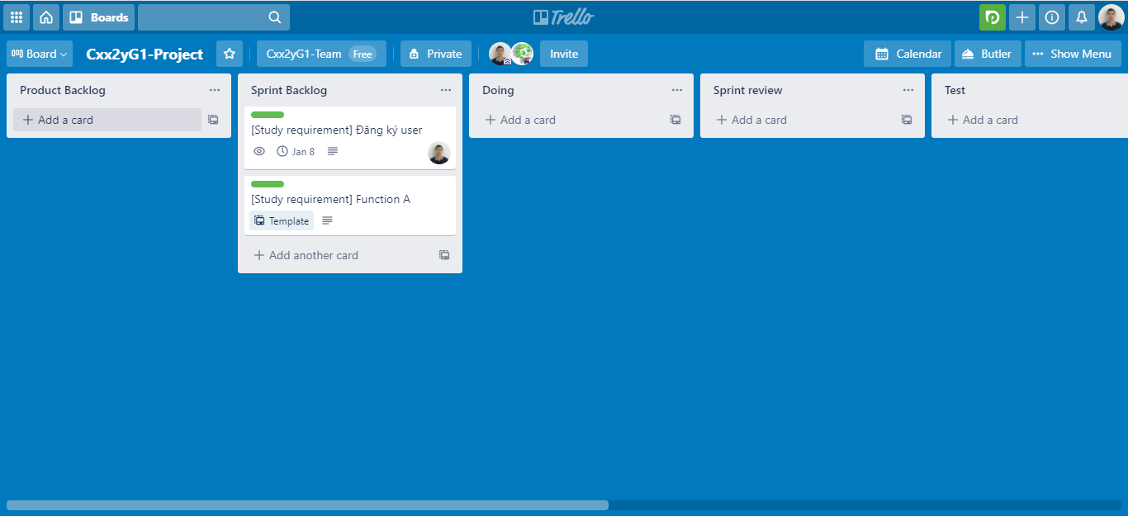

 | Lưu ý: Task sau khi hoàn thành:
 | - Kéo sang Done.
 | - Tick checkbox ở Due Date để report là đã Hoàn thành task.

